Sheet1
해법학원 : [자료실]
Test Scenario Specification Form

 |  | 작성자 | 작성일 | 리뷰 | 리뷰일 | 수행자 | 수행일
 |  | 이은영 | 2023-10-23

테스트 대상 상세 :
-해법학원 자료실 기능 / 화면 구현 테스트 1. 회원의 경우 자료실 게시물 확인 테스팅 2. 비회원의 경우 자료실 목록 확인 테스팅 3. 관리자로 로그인 시 "등록하기" 버튼 추가 테스팅 4. 관리자 페이지 : 자료실 게시판 뷰에서 파일 자료 등록, 자료 수정, 자료 삭제 기능과 페이지네이션, 제목과 내용으로 검색 기능 테스팅
테스트 시나리오 목적 :
1. 자료실 목록 확인에 따른 데이터베이스 연동 여부 확인 2. 로그인 정보에 따라 관리자일 때 "등록하기" 버튼 3. 관리자 페이지의 기능(자료 등록, 자료 수정, 자료 삭제, 제목 및 내용으로 검색, 목록) 확인 4. 그 외의 이상 오류 사전 탐지 목적
가정 및 필요사항 :
필요사항 : 관리자의 정보 더미 데이터, 사용자 유저 데이터 가정1-1 : 비회원의 경우, 게시물 열람 불가 가정1-2 : 회원의 경우, 자료실 게시판 목록의 게시물 확인 가능 가정2-1 : 비회원으로 로그인 한 경우 "등록하기" 버튼 부재 가정2-2 : 회원으로 로그인 한 경우 "등록하기" 버튼 부재 가정3 : 관리자 계정으로 로그인 시, 자료실 게시판에 들어갔을 때 "등록하기" 버튼 렌더링 가정4-1 : 자료 수정에서 게시글 수정 시 새로운 파일 업로드 기능 구현에 대한 여부 확인 가정4-2 : 자료 수정에서 게시글 수정 시 제목과 내용 변경 여부 확인 가정5-1 : 게시글 검색 시, 특정 일치 문자 검색 가능 여부 확인 가정5-2 : 게시글 검색 시, 특정 오류 문자 검색 시, 게시물 검색 불가 여부 확인 가정6-1 : 관리자 페이지에서 자료실 목록을 불러온 후 파일등록, 자료수정, 자료 삭제 기능 가능 여부 확인 가정6-2 : 특정 작업 진행 시, 자료실 게시판 뷰와 관리자 자료실 리스트 뷰와 일치 여부 확인

STEP (ID) | 테스트 항목 |  | 기대결과 |  | 실제결과 |  | 비고 | 테스트 ID | 캡처 이미지
ID01_1 | 비회원 |  | 자료실의 목록 확인 |  | ○ |  |  | ID01_1 | 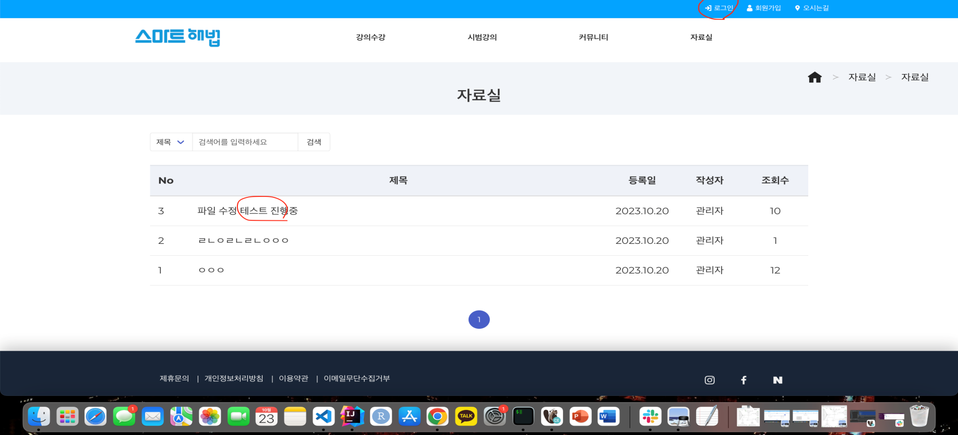 | ID01_2 | 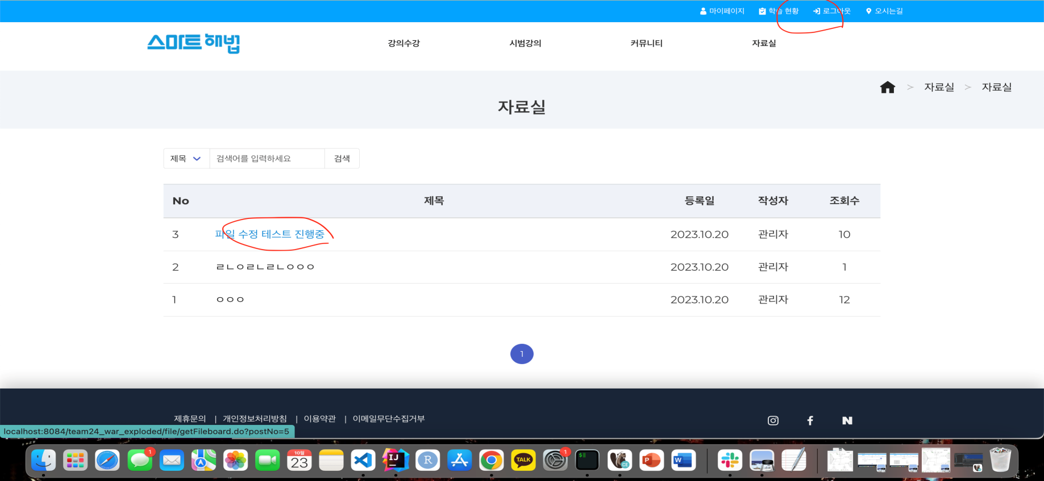
ID01_2 | 회원 |  | 자료실 목록의 게시물 확인 |  | ○
ID02_1 | 비회원 |  | 자료실 게시판의 "등록하기" 버튼 부재 |  | ○
ID02_2 | 회원 |  | 자료실 게시판의 "등록하기" 버튼 부재 |  | ○
ID03 | 관리자로 로그인한 경우 |  | 자료실 게시판 목록 우측 상단 "파일 등록" 버튼 렌더링 |  | ○
ID04_1 | 게시글 수정 |  | 게시글 수정 시 새로운 파일 업로드 가능 여부 |  | ○ |  |  | ID02_1 | 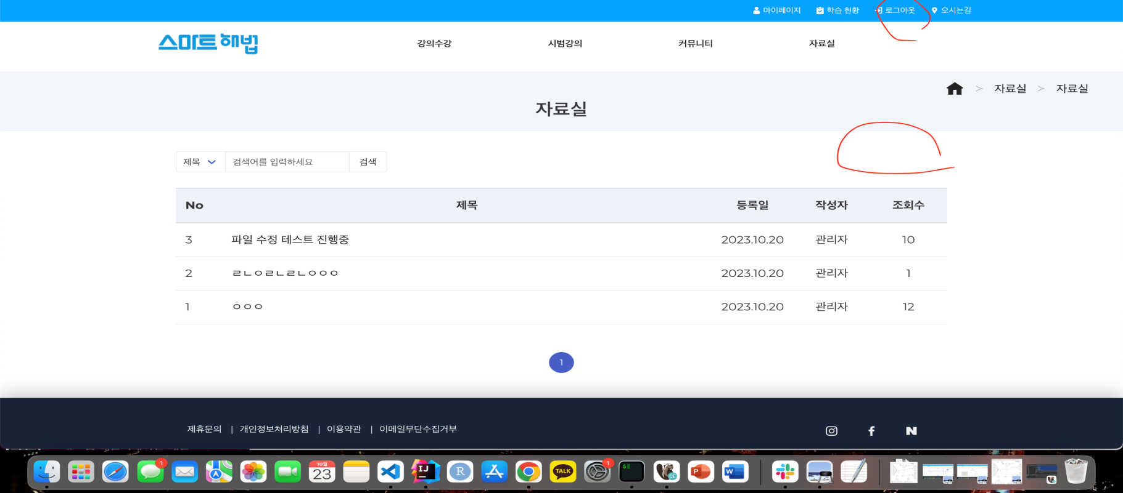 | ID02_2 | 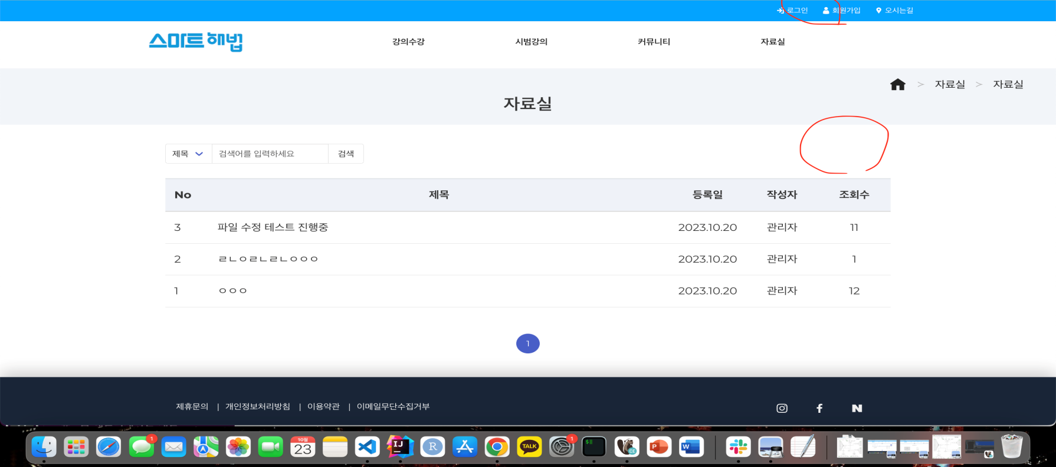
ID04_2 | 게시글 수정 |  | 게시글 수정 시 제목과 내용 변경 가능 여부 |  | ○
ID05_1 | 게시글 검색 |  | 특정 일치 문자 검색 시 게시글 렌더링 |  | ○
ID05_2 | 게시글 검색 |  | 특정 오류 문자 검색 시, 게시물 미검색으로 인한 검색 불가 |  | ○
ID06_1 | 관리자 페이지 |  | 자료실 게시판의 목록을 불러온 후 파일등록, 자료수정, 자료삭제 가능 여부 |  | ○
ID06_2 | 관리자 페이지 |  | 자료실 게시판의 특정 작업 진행 후 게시판 뷰와 자료실 리스트 뷰와 일치 |  | ○ |  | ID06_2_1, ID06_2_2로 구분 | ID03 | 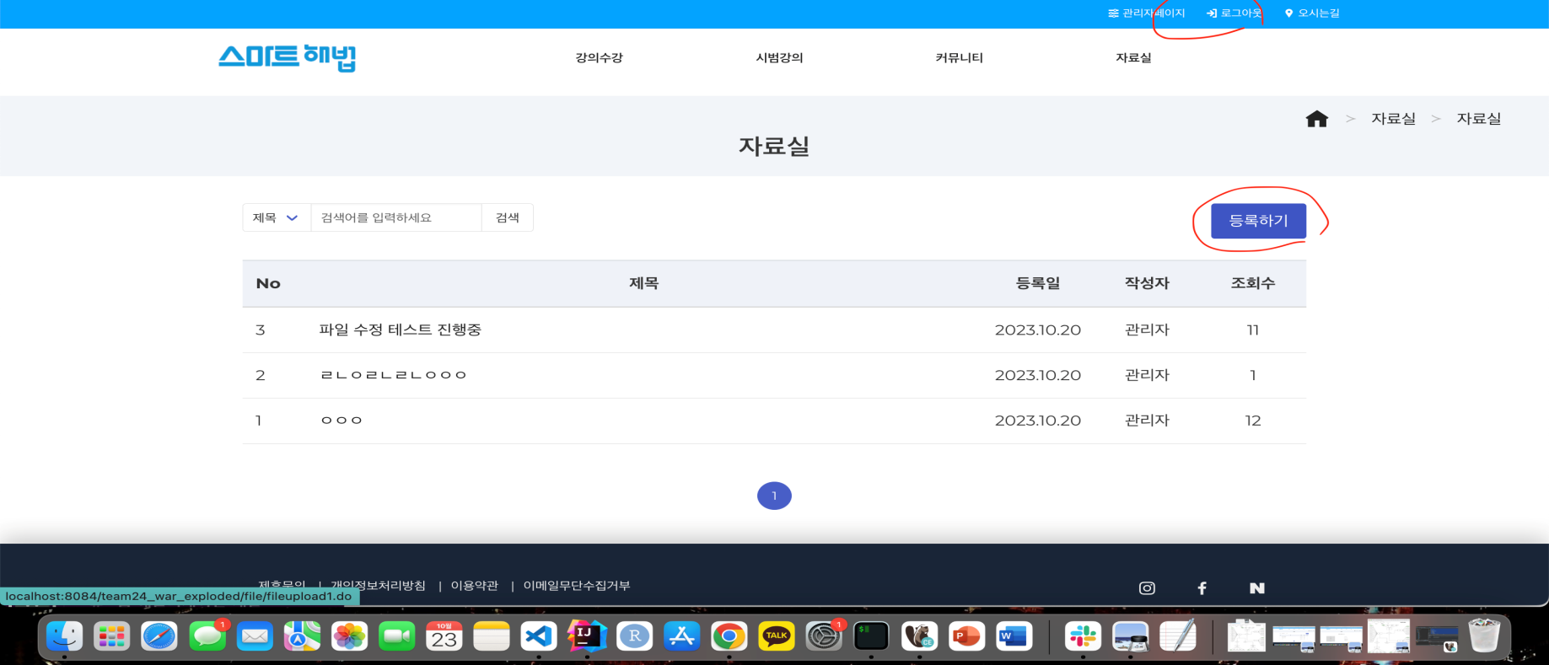

 |  |  |  |  |  |  |  | ID04_1 | 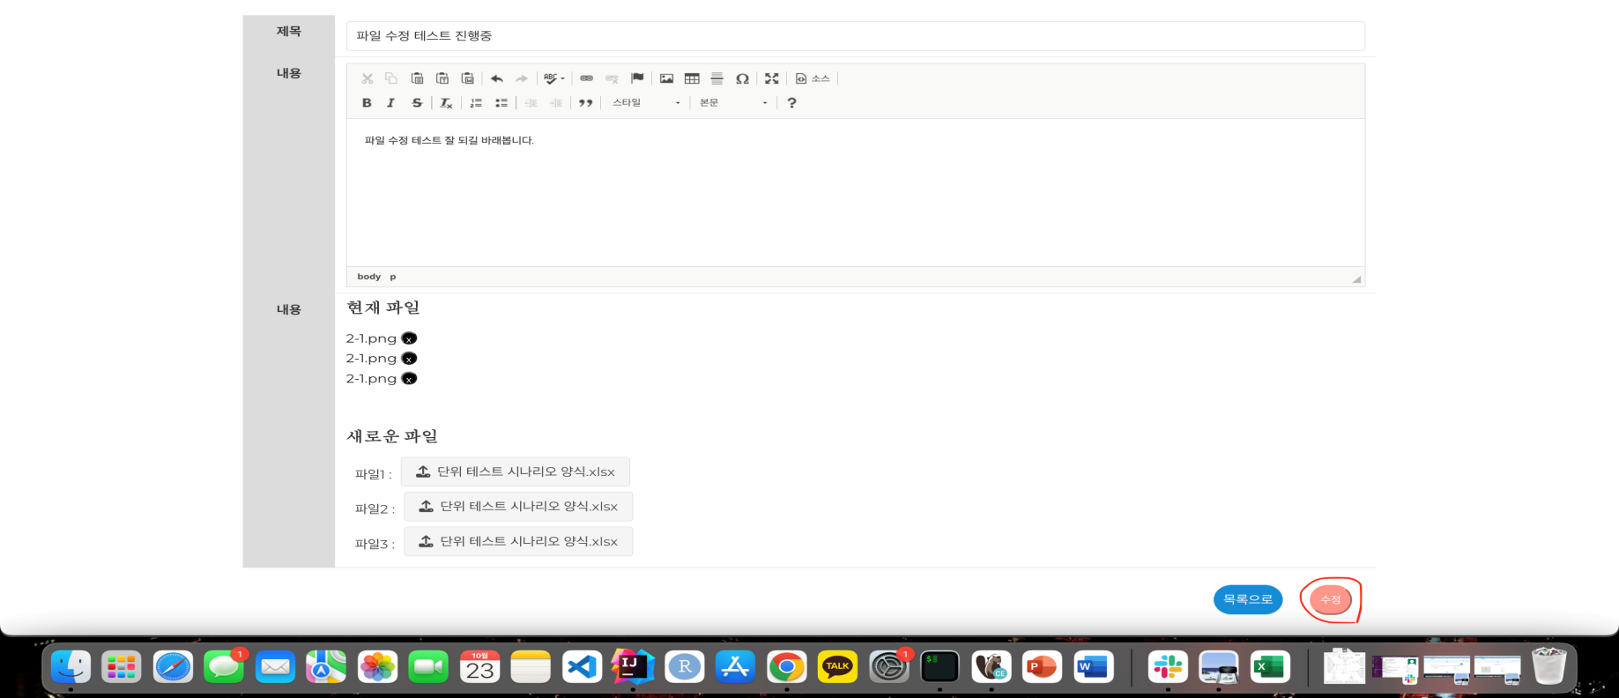 | ID04_2 | 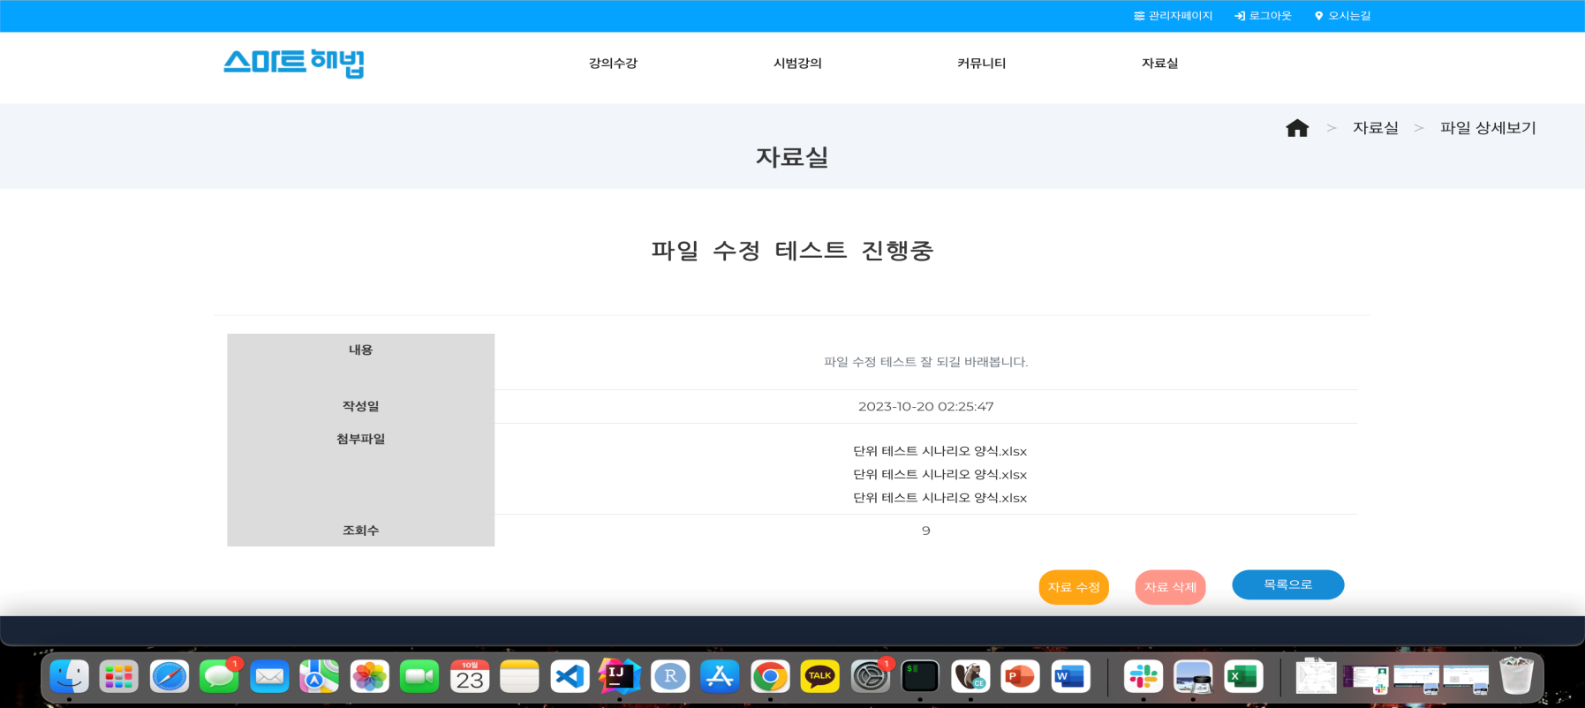

 |  |  |  |  |  |  |  | ID05_1 | 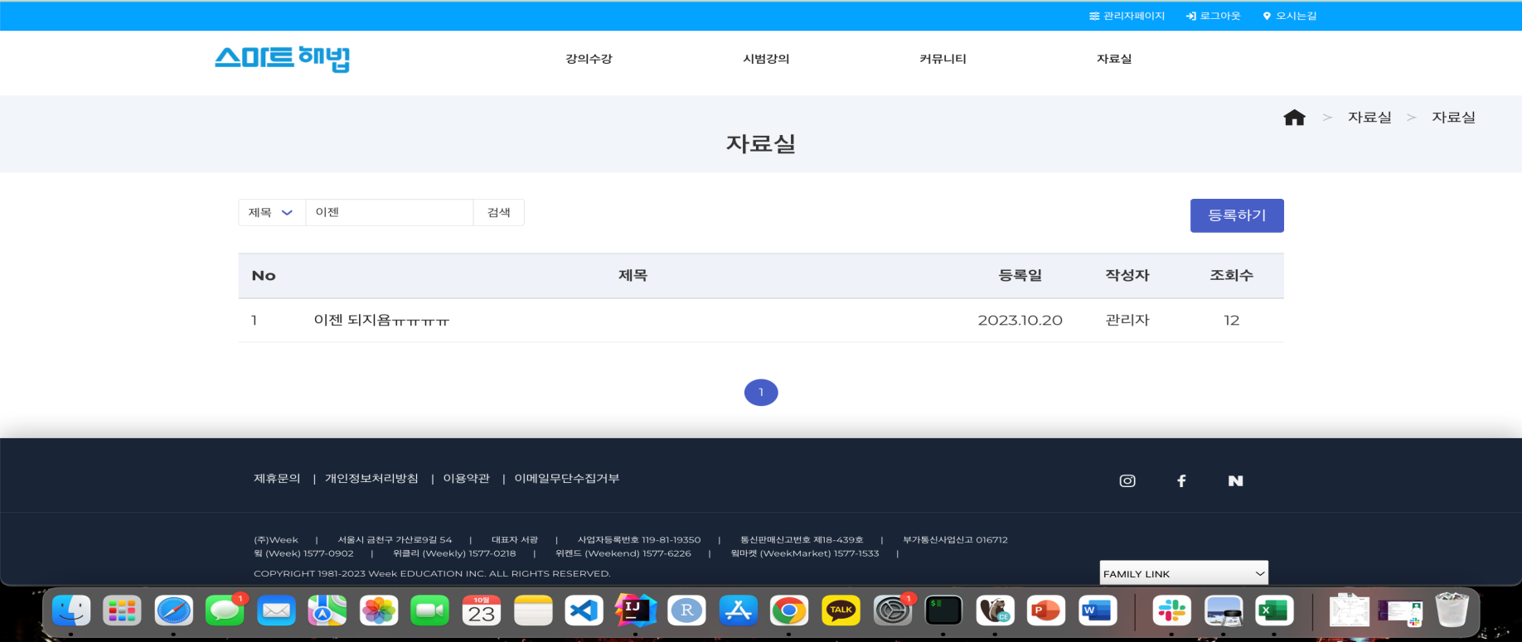 | ID05_2 | 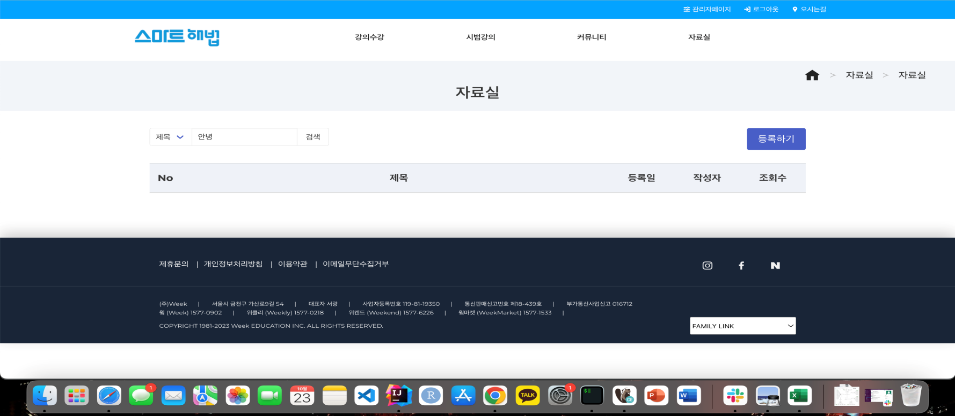

 |  |  |  |  |  |  |  | ID06_1 | 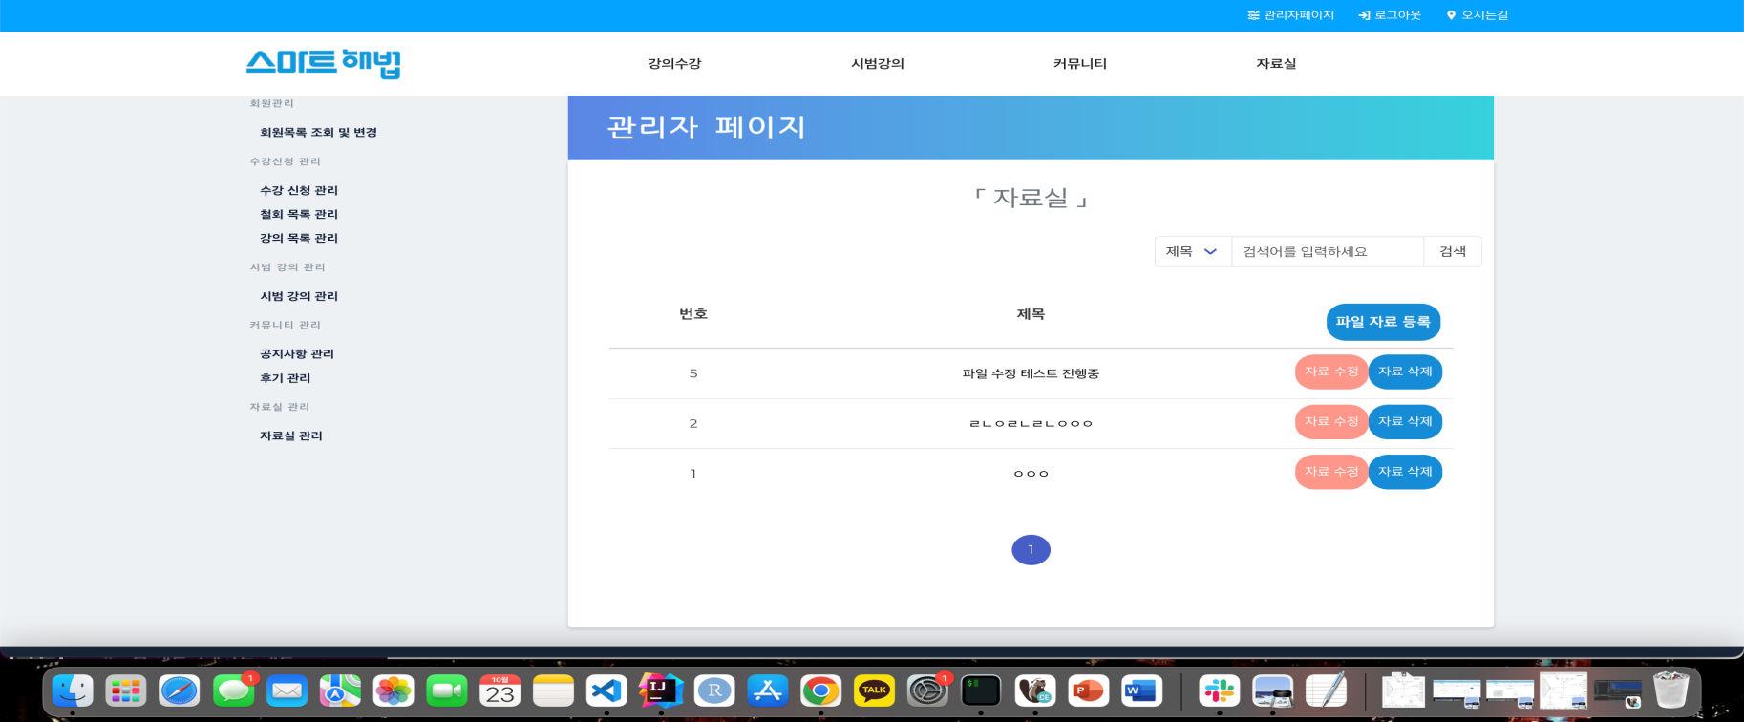 | ID06_2_1 | 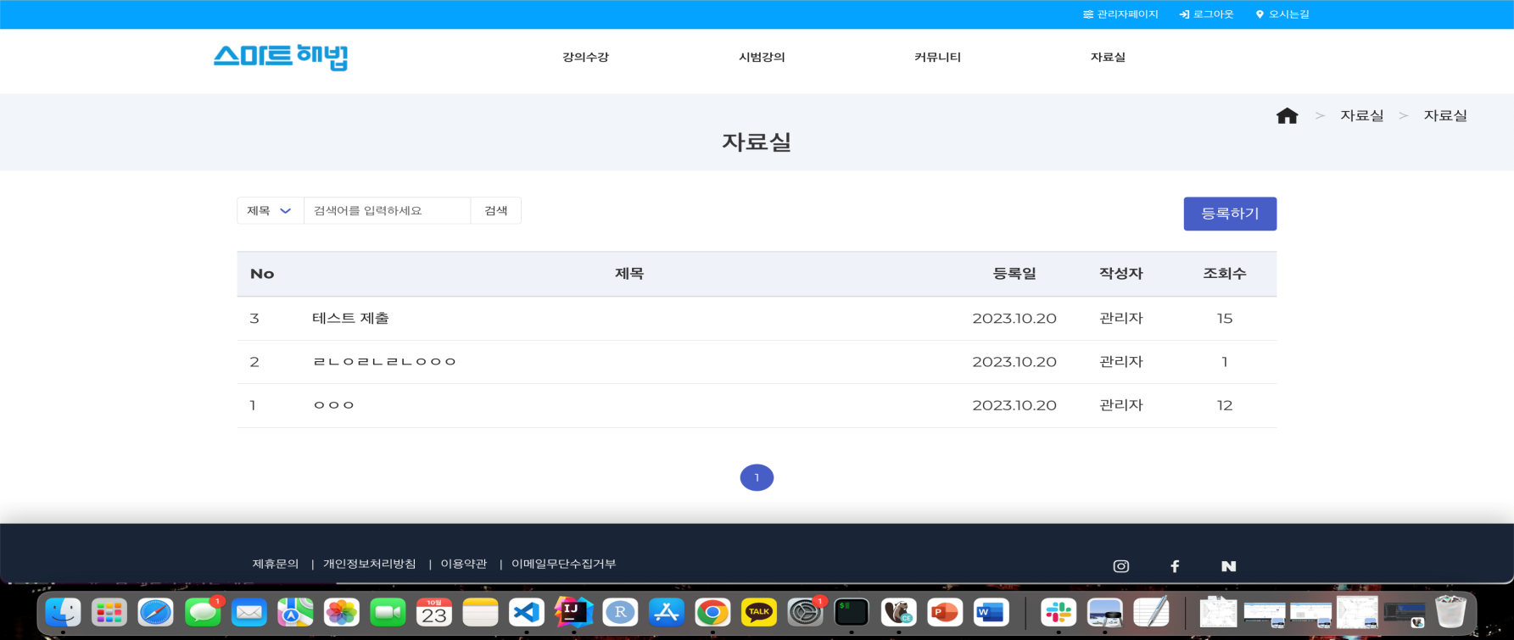

 |  |  |  |  |  |  |  |  |  | ID06_2_2 | 

